工作表1
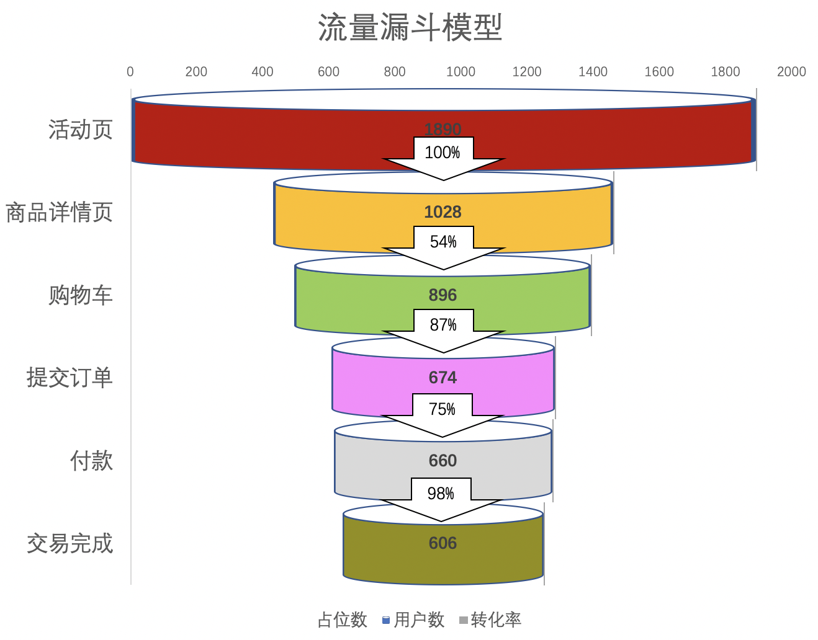
流量漏斗模型
用户行为 | 用户数 | 占位数 | 转化率
活动页/落地页 | 2890 | 0 | 100%
商品详情页 | 2365 | 263 | 82%
购物车 | 1298 | 796 | 55%
提交订单 | 1031 | 930 | 79%
付款 | 981 | 955 | 95%
交易完成 | 907 | 992 | 92%

Sheet1
漏斗模型 Funnel Model
用户行为 | 用户数 | 占位数 | 转化率
活动页/落地页 | 2890 | 0 | 100%
商品详情页 | 2365 | 262.5 | 0.81833910035
购物车 | 1298 | 796 | 0.5488372093
提交订单 | 1031 | 929.5 | 0.79429892142
付款 | 981 | 954.5 | 0.95150339476
交易完成 | 907 | 991.5 | 0.9245667686

